Resumen
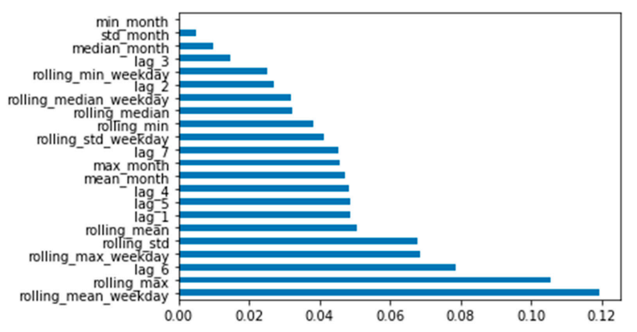
Responsable | Título | Resumen | Summary | hallazgos | Consideraciones | Funcion Costo | Variables Optimizacion
Walter | OPTIMIZATION OF CASH MANAGEMENT FOR ATM NETWORK | Predicción de demanda de efectivo para cada ATM en la red y optimización de la carga de efectivo para cada ATM | Some banks typically maintain as much as 40% more cash at their ATMs than what's needed, even though many experts consider cash excess of 15% to 20% to be sufficient. Cash-related costs represent about 35-60 % of the overall costs of running an ATM | Los dias que mayor demanda se exige son inciios de mes y fines de semana o fechas festivas | La predicción de los cajeros es individual La cantidad de efectivo en cada cajero se monitorea diariamente. Se predice la demanda de efectivo para el dia siguiente del ATM. Si la posicion de efectivo para el dia sgte es menor como se requiere, se uso optimizacion para la carga de efectivo. | La función costo a minimizar consiste en : costos de efectivos (tasa de interés anual), costos de carga de efectivo y costos constantes de servicio del cajero automatico | Number of ATMs =1225 Annual interest rate = 6 % Cost of cash uploading =150 LT/ATM Maximal upload in ATM =1 000 000 LT Average daily cash demand =200 000 LT/ATM Constant maintenance costs = 30 LT/ATM
Walter | Cash Flow Optimization in ATM Network Model | Optimización del flujo de efectivo usando ruteo de vehículos y métodos estadísticos

